내역서(표준단가)
 |  |  |  |  |  | ▼낙찰율 |  | ▼낙찰율 |  | ▼낙찰율 |  | ▼낙찰율
 |  |  |  |  |  | 83.5% |  | 83.5% |  | 83.5% |  | 83.5%
 | 주요내역 |  | 단위 | 수량 | 재료비 |  | 노무비 |  | 기계경비 |  | 기타경비(부자재비) |  | 합계 | 노무비할증 | 할증기준
합계 | 품목 | 규격 |  |  | 품셈/표단 | 금액 | 단가 | 금액 | 단가 | 금액 | 단가 | 금액
M020414115290101 | 도배 내부용, 친환경페인트 | 새잎새골드(백색), 친환경 고기능성 수성코팅재, 고급 실내거주용, 1ℓ 도색량= 2평(1회칠 기준6.6㎡), 11.52/6.6=1.7454ℓ | ℓ | 100.000 | 15,400 | 1,285,900 |  |  |  |  |  |  | 1,285,900
E00000803061300101 | 실내 벽면 2회칠, 수성페인트 롤러칠 | 29㎡*2회칠=58, (2.4*2.4)*2회칠=11.52 | (㎡ 당) | 576.000 |  | - | 3,442 | 1,655,464 |  | - |  | - | 1,655,464
E00000803061300101 | 실내 천정면 2회칠, 수성페인트 롤러칠 | 천정 11㎡*천정할증20%=13.2, 13.2*2회칠=26.4 | (㎡ 당) | 26.400 |  | - | 3,442 | 75,875 |  | - |  | - | 75,875
M020412614110102 | 합성수지에멀션페인트 | KSM-6010 내부용, 2급, 백색 | 18ℓ | 0.200 | 65,500 | 10,939 |  |  |  |  |  |  | 10,939
E00000803061120402 | 석고보드면 바탕만들기 | 줄퍼티 | (㎡ 당) | 11.000 |  | - | 10,752 | 98,757 |  | - |  | - | 98,757
E00000803061300201 | 수성페인트 붓칠 | 1회칠 | (㎡ 당) | 11.000 |  | - | 6,368 | 58,490 |  | - |  | - | 58,490
 |  |  |  |  |  | 1,296,839 |  | 1,888,587 |  | - |  | - | 3,185,425
 |  | *도배 위 친환경 도장시, 검토 사항 입니다.
 |  | 1.석고보드와 기존 도배지와의 박리현상 발생 여지 있슴
 |  | 2.오염의 정도, 도배 대비 심함-약 스크러치 발생시, 표시의 정도 심할 수 있슴.
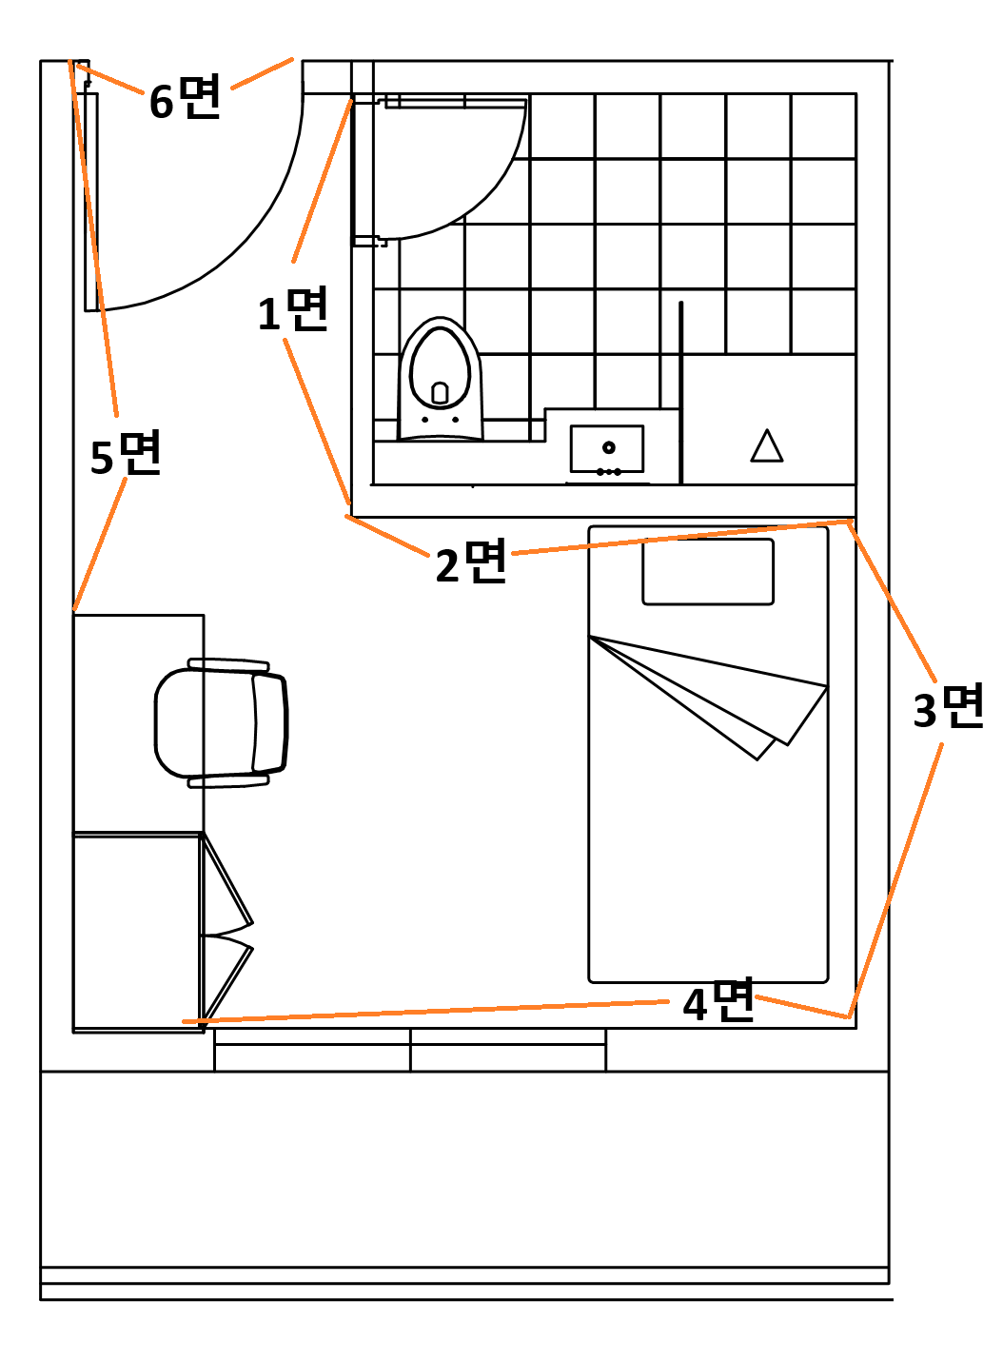
 |  | 3.벽면, 천정 석고보드 박리 현장 발생시- 석고보드 보수후 도배위 도장작업 요구됨-추가 작업비용 발생.
 | 작업요청번호 | 호실 및 품명 | 규 격 | 재료비 수량(L) | 노무비 수량(㎡)

 | 21 | 1.A동 401-1호 | 벽면(3번 면) | 2.00 | 12.00
 | 22 | 2.A동 702-5호 | 벽면(2, 3번 면) | 4.00 | 24.00
 | 23 | 3.A동 403-3호 | 벽면(2, 5번 면) | 4.00 | 24.00
 | 24 | 4.A동 403-4호 | 벽면(2, 3번 면), | 4.00 | 24.00
 | 25 | 5.A동 1002-3호 | 벽면(2, 3, 4, 5번 면), | 8.00 | 48.00
 | 29 | 6.B동 702-5호 | 벽면(1,2, 3번 면), | 6.00 | 36.00
 | 30 | 7.A동 404-6호 | 벽면(2, 3, 5번 면), | 6.00 | 36.00
 | 31 | 8.A동 1002-5호 | 벽면(2, 3, 4, 5번 면) | 8.00 | 48.00
 | 33 | 9.A동 604-1호 | 벽면(3번 면), | 2.00 | 12.00
 | 34 | 10.A동 803-4호 | 벽면(3번 면), | 2.00 | 12.00
 | 35 | 11.A동 601-6호 | 벽면(2, 3번 면), | 4.00 | 24.00
 | 36 | 12.A동 802-1호 | 벽면(6번 면), | 2.00 | 12.00
 | 37 | 13.A동 802-3호 | 벽면(3번 벽면 단열재 들뜸 재시공) | 2.00 | 12.00
 | 38 | 14.A동 204-2호 | 벽면(3번 면) | 2.00 | 12.00
 | 40 | 15.A동 804-2호 | 벽면(2번 면), | 2.00 | 12.00
 | 41 | 16.A동 604-4호 | 벽면(2, 3, 4번 면), | 6.00 | 36.00
 | 42 | 17.A동 604-2호 | 벽면(2, 6번 면), | 4.00 | 24.00
 | 44 | 18.A동 601-5호 | 벽면(2, 3번 면), | 4.00 | 24.00
 | 46 | 19.A동 602-2호 | 벽면(2, 3번 면), | 4.00 | 24.00
 | 47 | 20.B동 603-4호 | 벽면(1, 2, 6번 면), | 6.00 | 36.00
 | 48 | 21.B동 604-1호 | 벽면(1, 2, 6번 면), | 6.00 | 36.00
 | 49 | 22.B동 601-5호 | 벽면(1, 2, 3, 4번 면), | 8.00 | 48.00
 |  |  | 천정면 | 4.00 | 26.40
 |  |  | KSM-6010 내부용, 2급, 백색 | 18ℓ | 0.2
 |  |  | 석고보드면 바탕만들기(줄퍼티) | ㎡ | 11
 |  |  | 붓칠,내벽 | ㎡ | 11
 |  | 합 계 |  | 100 | 602

도면
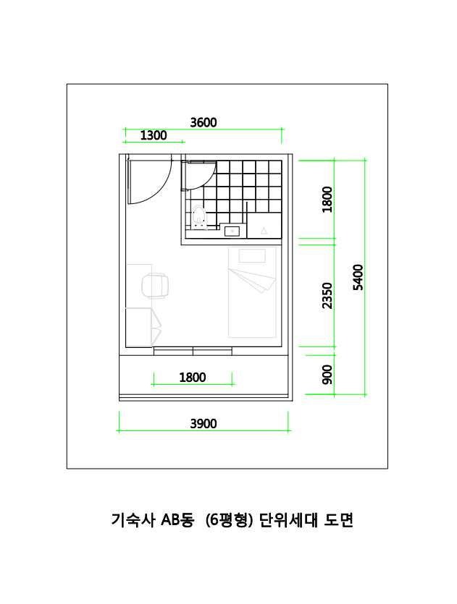

참고자료
